说明文档
SKC | 系列 | 上架时间 | 已上架天数 | 销售周期标签 | 在仓库存 | 可提库存 | 可售周期(天) | 日销量 | 系列日销 | 累计销量 | 金额 | 达成比例 | 昨日销售达成情况 | 7天销售达成情况 | 30天销售达成情况 | 订货数量 | 昨日实际销售 | 今日计划销售数量 | 1天 |  |  |  | 2天 |  |  |  | 30天 |  |  |  | 31天 |  |  |  | 120天 |  |  |  | 121天 |  |  |  | 180天
多维表取值 | 多维表取值 | 多维表取值 | 公式计算 | 公式计算 | 多维表取值 | 多维表取值 | 公式计算 | 多维表取值 | 多维表取值 | 多维表取值 | 多维表取值 | 多维表取值 | 多维表取值 | 多维表取值 | 多维表取值 | 多维表取值 | 多维表取值 | 公式计算 | 公式计算 | 公式计算 | 公式计算 | 公式计算 | 公式计算 | 公式计算 | 公式计算 | 公式计算 | 公式计算 | 公式计算 | 公式计算 | 公式计算 | 公式计算 | 公式计算 | 公式计算 | 公式计算 | 公式计算 | 公式计算 | 公式计算 | 公式计算 | 公式计算 | 公式计算 | 公式计算 | 公式计算 | 公式计算 | 公式计算 | 公式计算 | 公式计算

多维表取值 | SKC | 系列 | 上架时间 | 在仓库存 | 可提库存 | 日销量 | 系列日销 | 累计销量 | 金额 | 达成比例 | 昨日销售达成情况 | 7天销售达成情况 | 30天销售达成情况 | 订货数量 | 昨日实际销售
 | 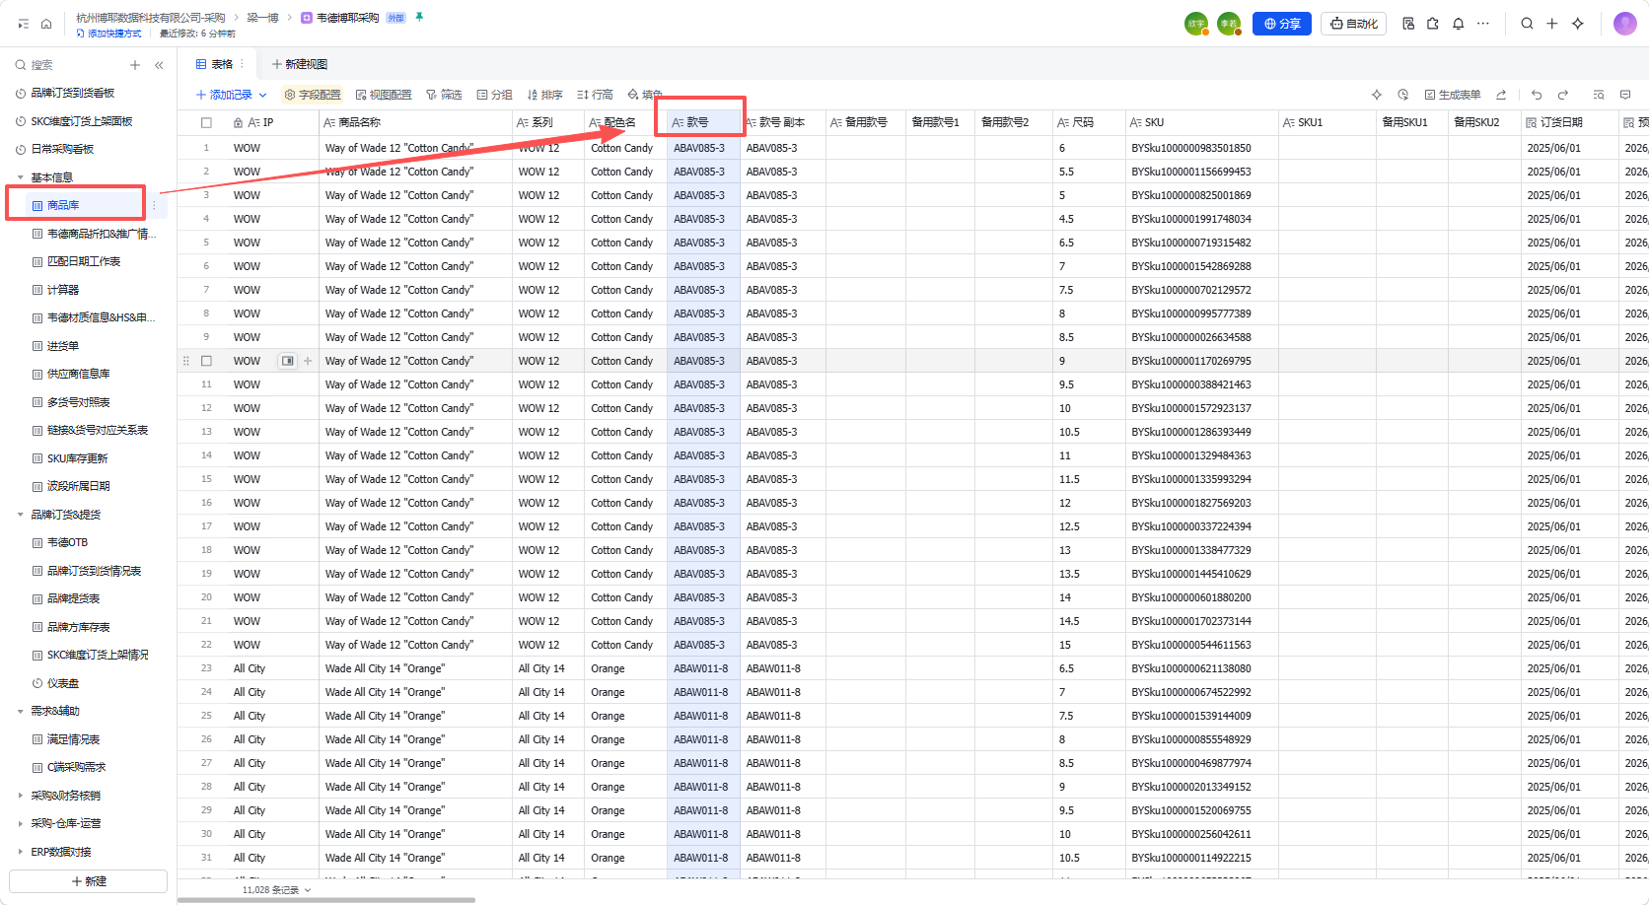 | 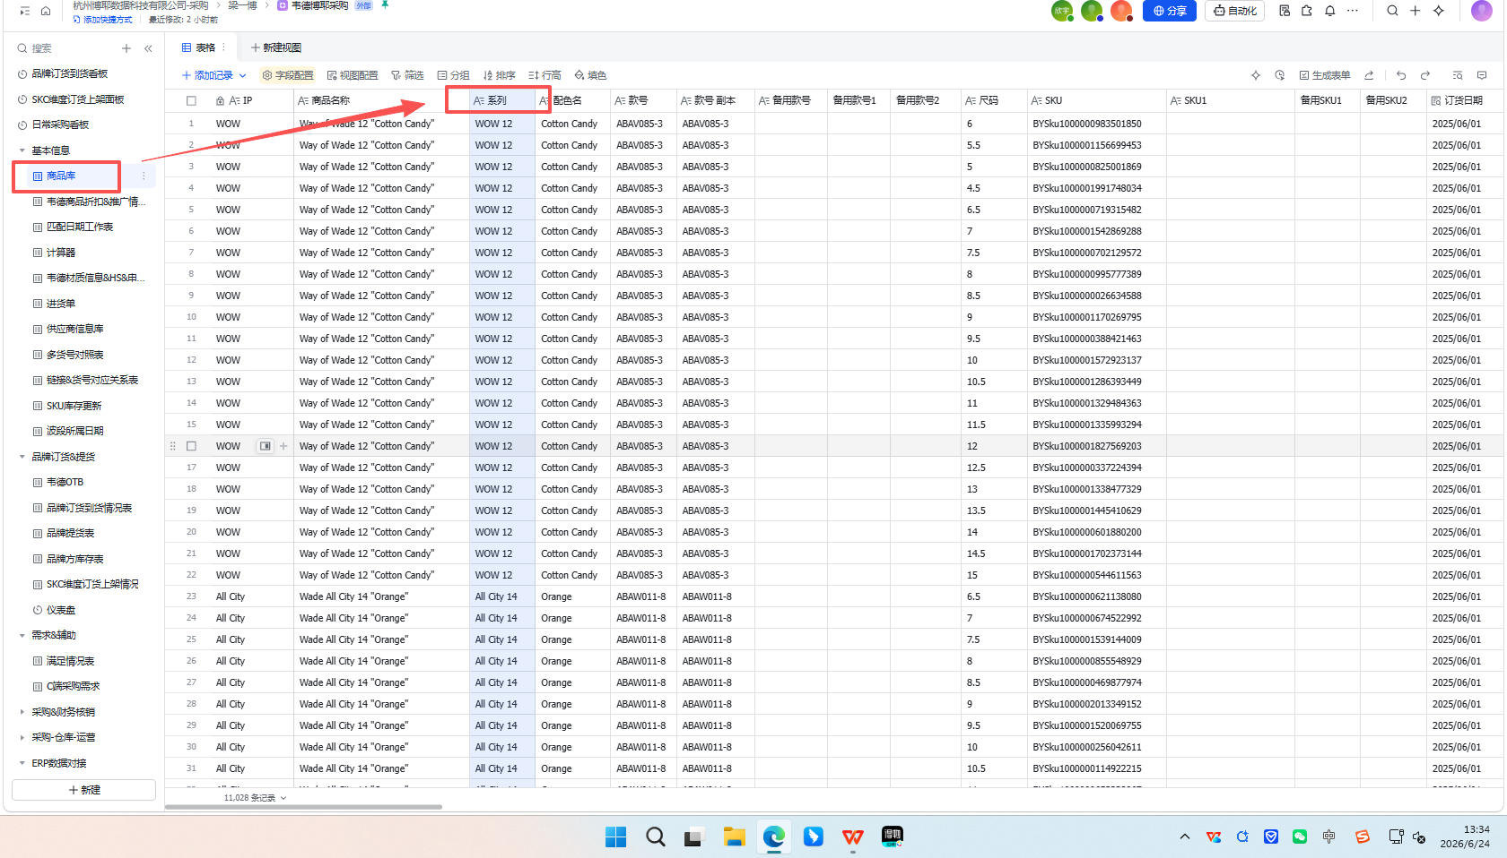 | 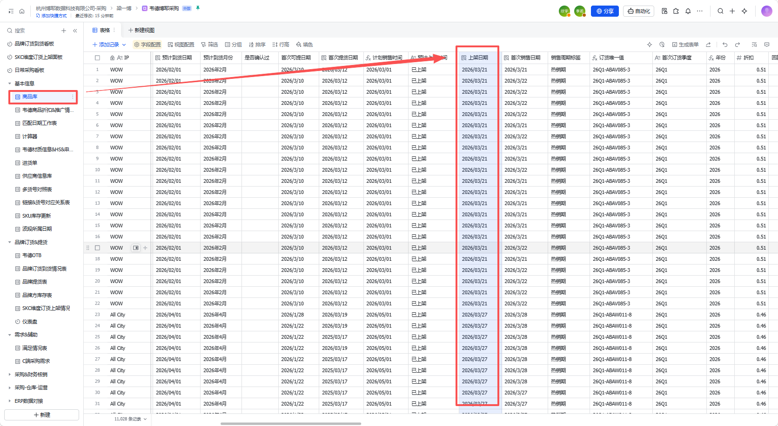 | 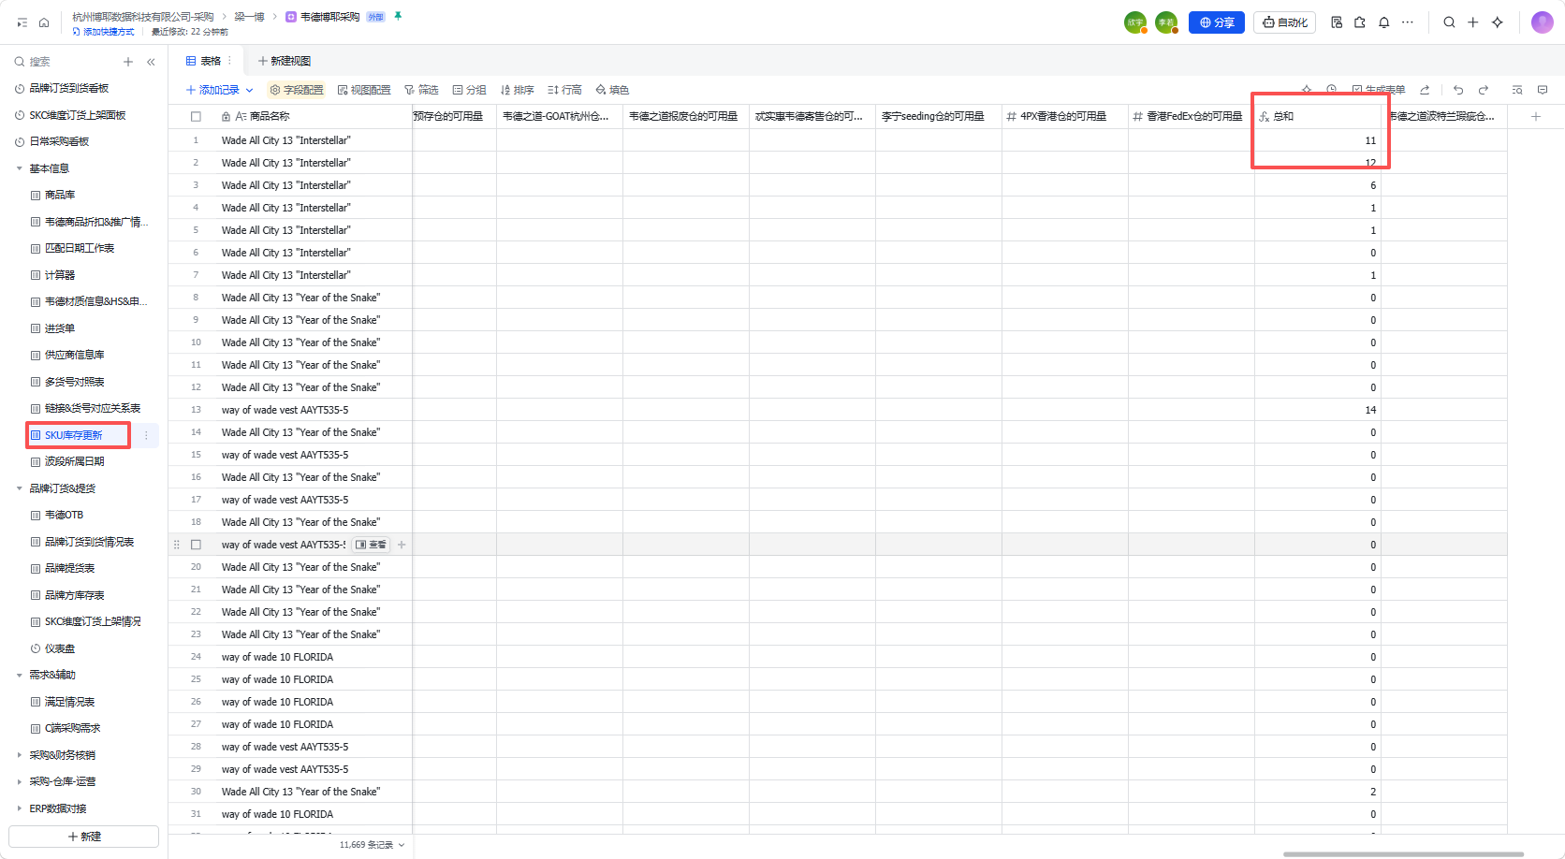 | 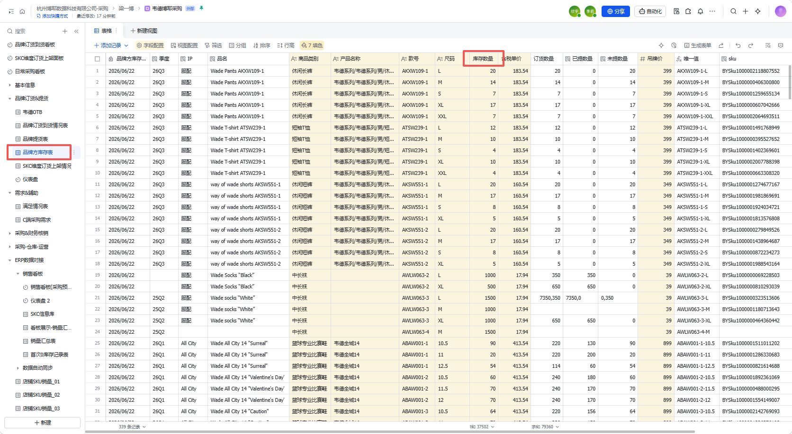 | 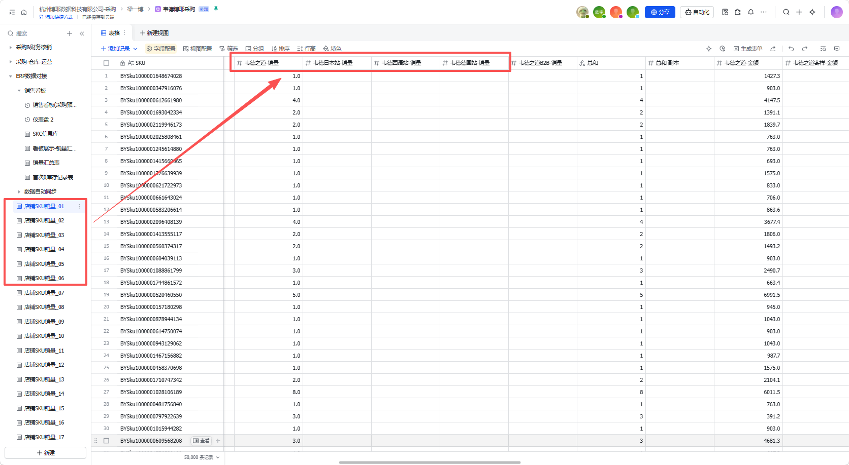 | 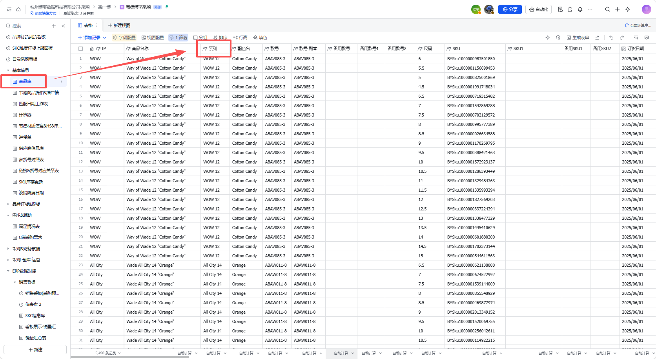 |  | 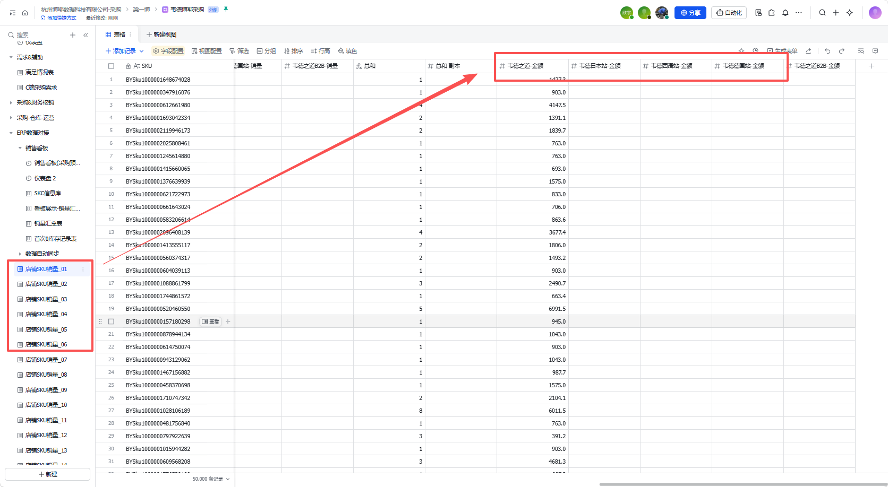 | / |  |  |  | 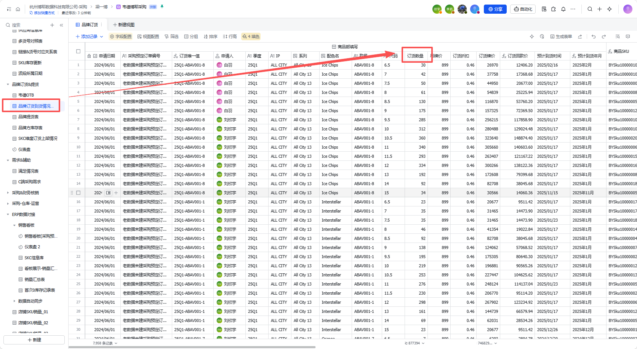
 | 多维表-基本信息-商品库-款号 | 多维表-基本信息-商品库-系列 | 多维表-基本信息-商品库-上架时间 | 多维表-基本信息-SKU库存更新-总和 | 多维表-基本信息-品牌方库存表-库存数量 | 多维表-ERP数据对接-店铺SKU销量_01&02&03&04&05&06-韦德之道-销量、韦德日本站-销量、韦德西语站-销量、韦德德国站-销量（4个站销量的总和） 日销量=30天平均日销 已售天数小于30天的，按照实际已售天数计算 已售天数大于等于30天的，按照近30天计算 | 多维表-基本信息-商品库-系列 用SKC匹配对应系列，再使用系列单条件求和日销量 | 多维表-ERP数据对接-店铺SKU销量_01&02&03&04&05&06-韦德之道-销量、韦德日本站-销量、韦德西语站-销量、韦德德国站-销量（4个站销量的总和） | 多维表-ERP数据对接-店铺SKU销量_01&02&03&04&05&06-韦德之道-金额、韦德日本站-金额、韦德西语站-金额、韦德德国站-金额（4个站金额的总和） | 达成比例=累计销量/订货数量 判断SKC是否存在二级市场补货：①二级市场是否补货（是、否）②补货数量 | 多维表-ERP数据对接-店铺SKU销量_01&02&03&04&05&06-韦德之道-销量、韦德日本站-销量、韦德西语站-销量、韦德德国站-销量（4个站昨日销量的总和）/销售计划（销售后）选项下的昨日销售计划 | 多维表-ERP数据对接-店铺SKU销量_01&02&03&04&05&06-韦德之道-销量、韦德日本站-销量、韦德西语站-销量、韦德德国站-销量（4个站7天销量的总和）/销售计划（销售后）选项下的7天销售计划的总和 | 多维表-ERP数据对接-店铺SKU销量_01&02&03&04&05&06-韦德之道-销量、韦德日本站-销量、韦德西语站-销量、韦德德国站-销量（4个站30天销量的总和）/销售计划（销售后）选项下的30天销售计划的总和 | 多维表-品牌订货&提货-品牌订货到货情况表-订货数量 | 多维表-ERP数据对接-店铺SKU销量_01&02&03&04&05&06-韦德之道-销量、韦德日本站-销量、韦德西语站-销量、韦德德国站-销量（4个站昨日销量的总和）

公式计算 | 已上架天数 | 销售周期标签 | 可售周期(天) | 今日计划销售数量 | 1天 |  |  |  | 2天 |  |  |  | 30天 |  |  |  | 31天 |  |  |  | 120天 |  |  |  | 121天 |  |  |  | 180天
 | 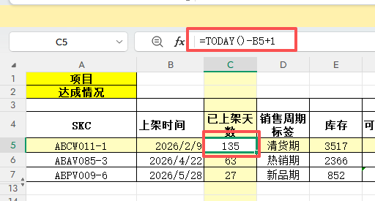 |  | 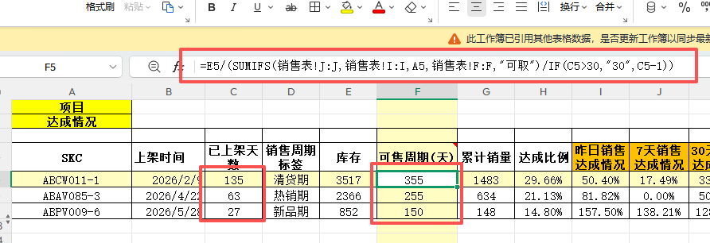 |  |  |  |  |  |  |  |  |  |  |  |  |  |  |  |  |  |  |  |  |  |  |  |  |  |  |  |  | 
 | 公式：today（）-上架日期+1 上架日期当天为销售第一天 | 180天为销售周期，把180天分为三个销售周期。分别为：新品期（1-30天）、热销期（31-120天）、清货期（121-180天） | 可售周期=库存/近30天平均日销 如果此商品销售时间不足30天，那么就除以已上架天数-1天（因今日销量次日才更新，故需-1天） | 项目为销售计划（销售后）选项下，获取今日计划销售数量 | ①项目=销售计划（销售前），等于：订货数量*80%/180 | ②项目=销售计划（销售后），等于：订货数量*80%/180 | ③项目=实际销售,匹配上架第1天的销量 | ④项目=达成情况，等于：实际销售/销售计划（销售后） | ①项目=销售计划（销售前），等于：订货数量*80%/180 | ②项目=销售计划（销售后），等于：(订货数量-第一天销售数量）*80%/（180-1） | ③项目=实际销售,匹配上架第2天的销量,如果上架时间不足2天，则为"空" | ④项目=达成情况，等于：实际销售/销售计划（销售后） | ①项目=销售计划（销售前），等于：订货数量*80%/180 | ②项目=销售计划（销售后），等于：（订货数量-前29天销售数量的总和）*80%/（180-29） | ③项目=实际销售,匹配上架第30天的销量，如果上架时间不足30天，则为"空" | ④项目=达成情况，等于：实际销售/销售计划（销售后） | ①项目=销售计划（销售前），等于：订货数量*110%/180 | ②项目=销售计划（销售后），等于：（订货数量-前30天销售数量的总和）*110%/（180-30） | ③项目=实际销售,匹配上架第31天的销量，如果上架时间不足31天，则为"空" | ④项目=达成情况，等于：实际销售/销售计划（销售后） | ①项目=销售计划（销售前），等于：订货数量*110%/180 | ②项目=销售计划（销售后），等于：（订货数量-前119天销售数量的总和）*110%/（180-119） | ③项目=实际销售,匹配上架第120天的销量，如果上架时间不足120天，则为"空" | ④项目=达成情况，等于：实际销售/销售计划（销售后） | ①项目=销售计划（销售前），等于：订货数量*100%/180 | ②项目=销售计划（销售后），等于：（订货数量-前120天销售数量的总和）*100%/（180-120） | ③项目=实际销售,匹配上架第121天的销量，如果上架时间不足121天，则为"空" | ④项目=达成情况，等于：实际销售/销售计划（销售后） | ①项目=销售计划（销售前），等于：订货数量*100%/180 | ②项目=销售计划（销售后），等于：（订货数量-前179天销售数量的总和）*100%/（180-179） | ③项目=实际销售,匹配上架第180天的销量，如果上架时间不足180天，则为"空" | ④项目=达成情况，等于：实际销售/销售计划（销售后）

销售计划（销售前）此项计算逻辑： 根据设定销售周期标签比例计算 新品期（1-30天）：订货数量的80%；订货数量*80%/180 热销期（31-120天）：订货数量的110%；订货数量*110%/180 清货期（121-180天）：订货数量的100%；订货数量*100%/180 销售计划（销售后）此项计算逻辑：当有了第一天销售后，根据第一天实际销售计算第2天-180天的计划销售数量 需注意，因今日不会更新次日的销量，故已售天数=已上架天数-1 新品期（1天）：订货数量*80%/180 新品期（2-30天）：（订货数量-已售天数实际销量的总和）*80%/（180-已售天数） 例：订货数量为1000双，已上架天数5天，前4天实际销售总和为50双，计算第5天、第6天、第7天……销售计划 第5天销售计划：（1000-50）*80%/（180-4） 第6天销售计划：（1000-50-第5天销售计划）*80%/（180-5） 第7天销售计划：（1000-50-第5天销售计划-第6天销售计划）*80%/（180-6） …… 热销期（31-120天）：（订货数量-已售天数实际销量的总和）*110%/（180-已售天数） 例：订货数量为1000双，已上架天数31天，前30天实际销售总和为200双，计算第31天、第32天、第33天……销售计划 第31天销售计划：（1000-200）*110%/（180-30） 第32天销售计划：（1000-200-第31天销售计划）*110%/（180-31） 第33天销售计划：（1000-200-第31天销售计划-第32天销售计划）*110%/（180-32） …… 清货期（121-180天）：（订货数量-已售天数实际销量的总和）*100%/（180-已售天数） 例：订货数量为1000双，已上架天数121天，前120天实际销售总和为800双，计算第121天、第122天、第123天……销售计划 第121天销售计划：（1000-800）*100%/（180-120） 第122天销售计划：（1000-800-第121天销售计划）*100%/（180-121） 第123天销售计划：（1000-800-第121天销售计划-第122天销售计划）*100%/（180-122） …… 实际销售此项需匹配多维表各SKC对应各销售天数的销量 SUMIFS(求和区域，区域1，条件1，区域2，条件2) SUMIFS(销量，销售表SKC列，SKC,销售表已上架天数列，上架天数(1-180)) 达成情况此项计算逻辑:实际销售/销售计划（销售后）=达成情况（%） 例：订货数量为1000双，第1天实际销量5双，第2天实际销量10双，计算第1天、第2天达成情况 第1天达成情况：5/（1000*80%/180) 第2天达成情况：10/（（1000-5）*80%/（180-1)）

